Quick Response
QUICK RESPONSE PDCA
VIM Data
 |  | Valeo / Contact name [1] |  | PRODUCT (Designation + Ref) [2] |  |  |  |  |  | ORIGIN [3] |  |  |  | Which LLC was already issued on similar problem? [21] |  |  |  | Supplier Incident Details
 |  |  |  | Brushplate W000067337 |  |  |  |  |  | Warranty |  | Supplier | x | Yes : 1-Air booster 2- Air pressure controlers 3- Split of the air pressures sources 4-check by Gauge by sampling after crimping on each 01 hours |  |  |  | Supplier Incident number | VWS-W21SKA1-2409-005
 |  |  |  |  |  |  |  |  |  | 0km Return |  | Logistic |  |  |  |  |  | Valeo SRM Incident number | VWS-W21SKA1-2409-005
 |  |  |  |  |  |  |  |  |  | Internal |  | Project |  |  |  |  |  | Date of Valeo notification | 2024/09/12 - 12:00
 |  |  |  |  |  |  |  |  |  |  |  | Safety |  |  |  |  |  | Opened date & Time | 2024/09/12 - 12:00

 | WHAT IS THE PROBLEM ? > Use 5W + 2H to know what is the Current Situation ? |  |  |  |  |  |  |  |  |  |  |  |  | Did you detect any VARIABILITY during sorting ? [22]
 | 5W2H |  |  |  |  |  | CHARACTERIZATION |  |  |  |  |  |  |  | Real data of the detected VARIABILITY...? ( please identify the involved standards ) | Standard issue?[28] | Deployment issue?[29] | Enforcement issue?[30] | Factor(s) to include in FTA Occ or FTA Non Det
 | WHAT happened? [4] | BAD part: Shape of the brush box out of speccification (6,05 - 6,15; 3,52 - 3,568) gauge didn't pass the test Good part:.Shape of the brush box acc specification (6,05 - 6,15; 3,52 - 3,568), gauge pass the test Standard: Shape of the brush box acc specification (6,05 - 6,15; 3,52 - 3,568), gauge pass the test |  |  |  |  | What is the difference between good and bad parts? [11] |  |  | 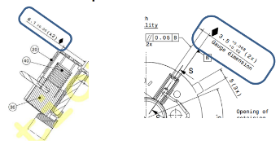 Bad part : (waiting for the bad part to do the full check) Good part: Hieght= 6,11mm Width=3,53 mm Standard: Hieght= [6,05mm - 6,15mm] Width=[3,52 mm- 3,568mm] |  |  |  | 1/ ... in the MACHINE SETTINGS [23] | NO | NO | NO | NO | NO

 | WHY is it a problem? [5] | Component out of drawing specification Potential customer OEM claim |  |  |  |  | Was part produced in the standard process? [12] |  |  | Yes the part was produced in the normal process No deviation and no special events |  |  |  | 2/ ... in the OPERATIONS [24] | NO | NO | NO | NO | NO

 | WHEN detected [6] | 30.08.2024 |  |  |  |  | When was it manufactured at Supplier? [13] |  |  | 09/12/2023 Morning Shift at 10h08
 |  |  |  |  |  |  |  |  |  |  |  |  |  | 3/ ... in the QUALITY CONTROLS [25] | NO | NO | NO | NO | NO
 | WHO detected? [7] (name of operator) | RPA operator during brush box verification by gauge |  |  |  |  | Who manufactured? [14] |  |  | Automatic Line VM4 Auto All production staff ( Qualification Is checked And no Deviation)

 | WHERE detected? [8] | Valeo Skawina RPA laboratory |  |  |  |  | In which other application or processes product is used? [15] |  |  | All VM4 auto Reversible : W000068615/W000022745/W000026780 GEN 2 C product/VM4 AUOT 1 |  |  |  | 4/ ... in the RAW MATERIAL [26] | NO | NO | NO | NO | NO

 | HOW detected? [9] | The problem was detected during brush box verification by using the AVO gauge |  |  |  |  | Are we capturing the defect when reinjecting product in normal process? [16] |  |  | Waiting for part reception on 13-09-2024
 |  |  |  |  |  |  |  |  |  |  |  |  |  | 5/ ...in the PROJECT ACTIVITY [27] Category applicable until SOP + 6 Months | NO | NO | NO | NO | NO
 | HOW MANY bad parts? [10] | 1 pcs, traceability 343 |  |  |  |  | Did a similar problem happen previously at customer or internally? [17] |  |  | Waiting for part reception on 13-09-2024

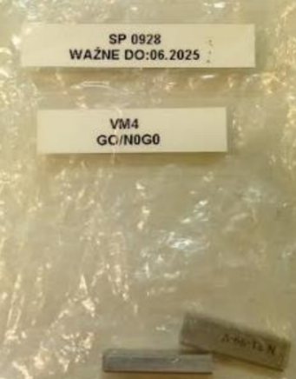
 | 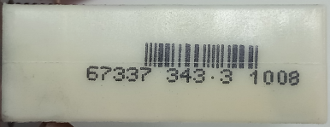 BAD PART [18] |  |  |  |  |  | 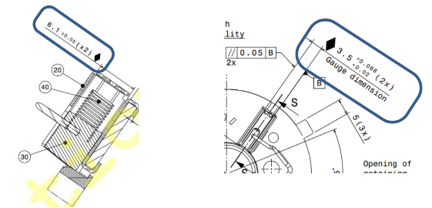 GOOD PART [19] |  |  |  |  |  |  | WHAT ARE THE IMMEDIATE COUNTERMEASURES (24 hours)?
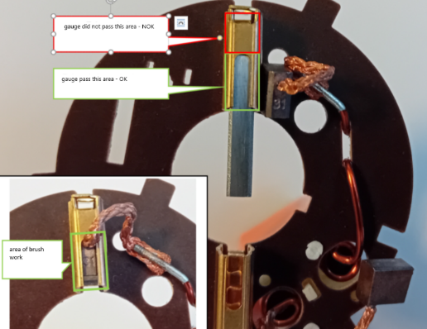

 |  |  |  |  |  |  |  |  |  |  |  |  |  | 1. IMMEDIATE COUNTERMEASURES IN SUPPLIER PERIMETER ? [31] |  |  | WHO |  | DATE | WHERE

 |  |  |  |  |  |  |  |  |  |  |  |  |  | Quality alert |  |  | Sana D |  | 2024-09-05 | AVO

 |  |  |  |  |  |  |  |  |  |  |  |  |  | Check the semi finished good stock by gauge at 100% : all parts are conform |  |  | Sana D |  | 2024-09-05 | AVO

 |  |  |  |  |  |  |  |  |  |  |  |  |  | Check the crimping machine station : The air pressure a implemented / no conformators are used ( crimping with inserted brushes and springs |  |  | Aymen G |  | 2024-09-05 | AVO

 | SORTING ACTIVITY to protect customer [20]

 |  |  | Nb. NG Parts | Nb. Sorted |  | PPM |  |  | Sorting date | WHO |  | Identification OK parts |  | 2. IMMEDIATE COUNTERMEASURES IN VALEO LINE ? [32] |  |  | WHO |  | DATE | WHERE
 | -Results of sorting in Valeo Customer plant |  |  |  | = | '----' |  | PPM
 | -Results of sorting in Valeo plant |  |  |  |  | '----' |  | PPM
 | -Results of sorting in Other Valeo plants |  |  |  |  | '----' |  | PPM
 | -Results of sorting in Transport |  | 0 | 0 | = | '----' |  | PPM
 | -Results of sorting in Valeo Logistics platform |  | 0 | 6048 |  | 0 |  | PPM
 | -Results of sorting in Supplier Logistics platform |  |  |  | = | '----' |  | PPM
 | -Results of sorting in Supplier plant |  | 0 | 0 | = | '----' |  | PPM
 | -Results of sorting in after-sales stocks |  |  |  | = | '----' |  | PPM
 | TOTAL SORTING |  |  |  | = | '----' |  | PPM

 | Production dates of sorted parts | From | To |  |  |  |  | First certified good shipment: |  |  | Label's Number |  | Date
 |  | na | na
 | Period of NG parts | na | na |  |  |  |  |  |  |  | Identification OK parts / OK pallets
 |  | na | na |  |  |  |  |  |  |  | The part number W000067337 is a low runner , we didn't produce it since december 2023

 | VALEO CAN DETECT THE DEFECT ON THE PRODUCTION LINE AT 100% (YES/NO) ? |  |  |  |  |  |  |  |  |  | If not, Supplier must set up a control at 100% on the Valeo line

Evidences
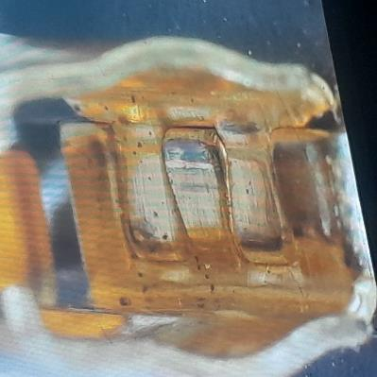
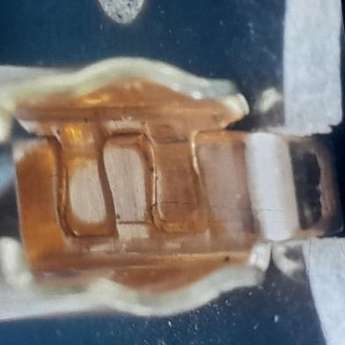

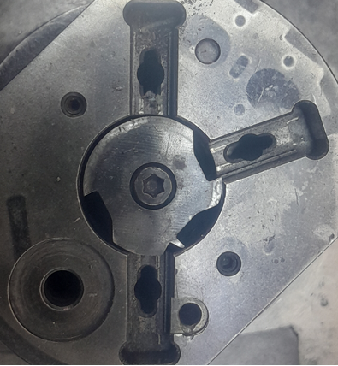
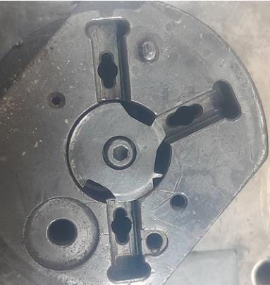

Timeline 1
2023-11-14 | 2023-11-14 | 2023-12-09 | 2024-01-15 | 2024-01-31 | 2024-02-29 | 2024-08-27
Timeline

Implementation of the air Boosters in MNG2/GEN2R and VM4 lines | Notification of incident VWS-W11CHA1- 2311-005 GEN2 C | Production date of the VM4incident :VWS-W21SKA1-2409-005 | Implementation of the CSL1 for All Valeo project | Implementation of the correctives actions in GENC 2 line | Standardization of the correctives actions on MNG2/GEN 2R and VM4 lines | Notification of the incident VWS-W21SKA1-2409-005

 |  | Saturday work : Doubt about the cleanliness |  |  | Add the details of the corrective action

Process Flow
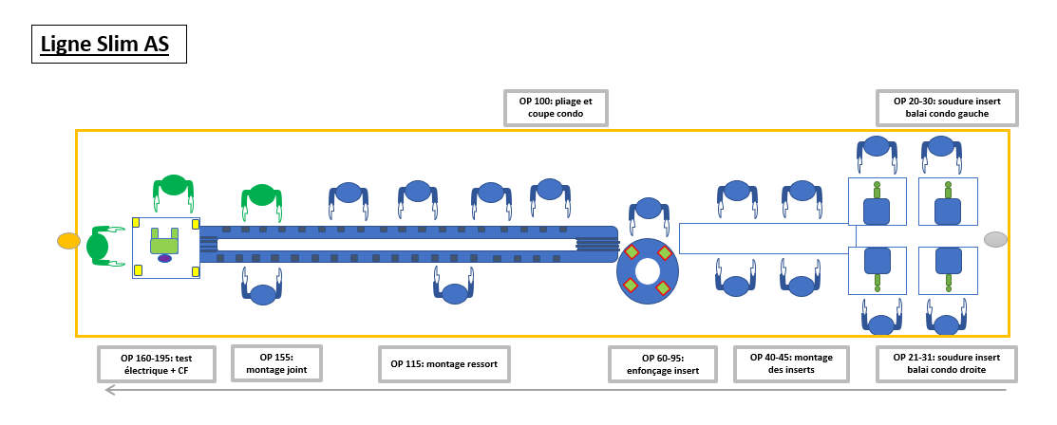
PROCESS FLOW [1]

FTA Occ & 5 Whys
FACTOR TREE ANALYSIS FOR OCCURRENCE Why the problem occurred ?

PROBLEM DESCRIPTION (Valeo view) [1]

4M [2] | FACTORS [3] | CONTROL POINT [4] |  | STANDARD [5] |  | FACTOR VALUE ON OK PARTS [6] | FACTOR VALUE ON BAD PARTS [7] | JUDGMENT |  |  | Potential Root Causes | 5 WHYs Physical > System > Managment actions [13]
 |  |  |  |  |  |  |  | Std OK [10] | Meet std [11] | Direct link [12]
 |  |  |  |  |  | Good Part / Situation taken as reference [8] ............................. | Bad Part / Situation taken as reference [9] .............................
MACHINE | Crimping air pressure | Who ? | Crimping machine workstation | What is the standard value? | The Crimping air pressure = [3,5 bars - 5,5 bars ] | Air pressure during crimping =3,5 bars | Air pressure during crimping = 4bars | Y | Y | D |  | 1st WHY | 2nd WHY | 3rd WHY | 4th WHY | 5th WHY
 |  | Does what ? | Provide an air pressure to the differents stations
 |  | When ? | During production | Where is the standard? | Work instruction Seeting sheet
 |  | Where ? | Crimping workstation
 |  | How ? | automaticly | Standard Number and Index? | PS12.3-M4 ind. 5
 |  | How many parts/often ? | 100%
METHOD | Manual Cleaning of the fixtures at SOP | Who ? | Setter | What is the standard value? | Clean the fixture every SOP | Fixtures are cleaned every SOP | Fixtures are cleaned every SOP | N | Y | Y | The fixtures were contaminated by the burrs during the production | 1st WHY | 2nd WHY | 3rd WHY | 4th WHY | 5th WHY
 |  | Does what ? | Clean the fixture of the crimping machine |  |  |  |  |  |  |  |  | The burrs were sticked in the fixture from the external side and it was not cleaned | Manual cleaning during the SOP with the risk of accumulation of burrs during the production | Risk was not taken in the PFMEA
 |  | When ? | Each SOP | Where is the standard? | Setter work instruction
 |  | Where ? | Crimping machine
 |  | How ? | Cleaning tool | Standard Number and Index? | PS12.3-M5 ind. 4
 |  | How many parts/often ? | Each Break
METHOD | Cleanless of the pallet | Who ? | Automatic vacuum cleaner | What is the standard value? | Clean Palett @ 100% with automatic air vaccum before putting the sous assembly brushbox-Brush and spring | 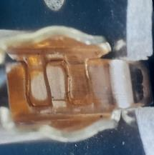 Pallet is cleaned before crimping no burr in the pallet |  On the bad part we don't have any evidence of the cleaness We reproduced the defect by putting a burr 2 mm in the cavity of the brushbox --> the brush box was dedormed after crimping | N | Y | Y | 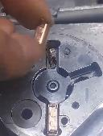 Bad Cleanless of the pallet | 1st WHY | 2nd WHY | 3rd WHY | 4th WHY | 5th WHY
 |  | Does what ? | Clean the pallet to avoid any burrs |  |  |  |  |  |  |  |  | Infiltration of the external burr in the cavity of the brushbox in the pallet | Infiltraion of the burrs in the pallet brushbox damage it during the crimping | Pallets was not cleaned before crimping | No Cleaness standard was in place
 |  | When ? | before crimping station | Where is the standard? | Workstation before crimping
 |  | Where ? | before crimping station
 |  | How ? | Blowing and vacuum | Standard Number and Index?
 |  | How many parts/often ? | 100% of the pallets
 |  | Who ? |  | What is the standard value? |  |  |  |  |  |  |  | 1st WHY | 2nd WHY | 3rd WHY | 4th WHY | 5th WHY
 |  | Does what ?
 |  | When ? |  | Where is the standard?
 |  | Where ?
 |  | How ? |  | Standard Number and Index?
 |  | How many parts/often ?
 |  | Who ? |  | What is the standard value? |  |  |  |  |  |  |  | 1st WHY | 2nd WHY | 3rd WHY | 4th WHY | 5th WHY
 |  | Does what ?
 |  | When ? |  | Where is the standard?
 |  | Where ?
 |  | How ? |  | Standard Number and Index?
 |  | How many parts/often ?
 |  | Who ? |  | What is the standard value? |  |  |  |  |  |  |  | 1st WHY | 2nd WHY | 3rd WHY | 4th WHY | 5th WHY
 |  | Does what ?
 |  | When ? |  | Where is the standard?
 |  | Where ?
 |  | How ? |  | Standard Number and Index?
 |  | How many parts/often ?

Action plan & Genba review
ANALYSIS PDCA

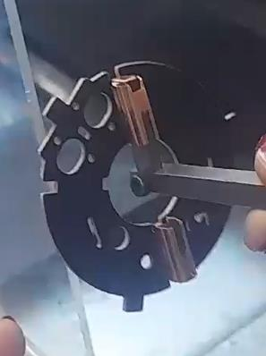

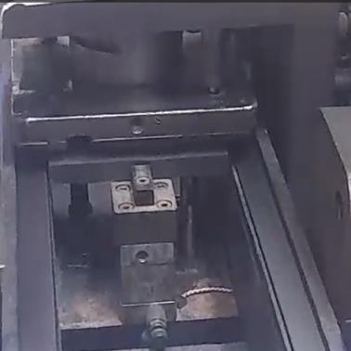
REPRODUCE THE DEFECT
WHAT WAS DONE TO REPRODUCE THE CONCERN? [1] | Place a little metalic with 0,5mm burrs in the between brushbox and the pallet during the crimping
HOW WAS IT DONE? [2] | Manually introduction/automatic crimping
WHEN WAS IT DONE? [3] | 2024-09-18
WHAT WAS THE RESULT? [4]
 | The puzzle of lower side of the brush box was deformed ( ajouter la photo )
ACTION PLAN FOR PERMANENT COUNTERMEASURES - OCCURRENCE
ROOT-CAUSE [5] | TECHNICAL / SYSTEMIC CORRECTIVE ACTION [6] | STANDARD NUMBER REVISION LEVEL [7] | WHO [8] | Due date [9] | Done date [10] | LLC Done? YES /NO [11] | Generalization to other lines / products / sites ? [12] | Are ALL users including their N+1 (Direct Manager) trained to use this STANDARD ? Yes / No [13] | Is there an ENFORCEMENT plan for the N+1 ( Direct manager ) to ensure the respect of this STANDARD ? Yes / No [14] | Genba Check OK / NOK? [15]
There is not systematic cleaning of the fixtures after each crimping machine | Increase the cleaning frequency to be done every 01 hour instead of every SOP |  | Becem D | 2024-01-31 | 2024-01-31

Pallets was not cleaned before crimping | *Install the vaccum + blowing system of the brushbox packaging in the incoming inspection *Add a specific check list to check the respect of the cleaning |  | kamel M | 2024-09-20 | 2024-09-20


ACTION PLAN FOR PERMANENT COUNTERMEASURES - NON DETECTION
ROOT-CAUSE [5] | TECHNICAL / SYSTEMIC CORRECTIVE ACTION [6] | STANDARD NUMBER REVISION LEVEL [7] | WHO [8] | Due date [9] | Done date [10] | LLC Done? YES /NO [11] | Generalization to other lines / products / sites ? [12] | Are ALL users including their N+1 (Direct Manager) trained to use this STANDARD ? Yes / No [13] | Is there an ENFORCEMENT plan for the N+1 ( Direct manager ) to ensure the respect of this STANDARD ? Yes / No [14] | Genba Check OK / NOK? [15]
The part number W000067337 is a low runner and stored for 08 months in platform | Update the procdure of management of the non conform part to require the sorting of all produced part including the low runners in the platform |  | Haithem | 2024-09-23 | 2024-09-23

The proposal of the Force test automatic machine not accepted by VALEO | Valeo And AVO Agree for the force test, AVO Have to provide the planning of the implementation |  | David DEZ | 2024-10-07

SQA Genba Check
 |  | Genba Check StEDE PDCA Genba Check Efficiency control StEDE3 workstation assesment

 | Supplier Name and Location |  |  | RSQ3 Genba Check activity
 | Audit date |  |  | SRM Incident Genba Check activity
 | Auditor name
STEP 1
STEP 2

 |  |  |  | StEDE PDCA Genba Check |  |  |  |  |  |  |  | EFFICIENCY CONTROL |  |  |  | StEDE3 Workstation assesment result

 |  |  |  |  |  |  |  |  |  |  |  | Number of parts since actions are in place
 | Incident number | Root cause | Nb | Action: What is the corrective or SYSTEMIC preventive action ? | Existence: Which STANDARD has been created or improved ? | Deployment: How were the users trained to use this STANDARD ( including their N+1 if not the trainer ) | Enforcement: What is the N+1 of the users doing to ensure the strict and continuous respect of this STANDARD ? | Action | Existence | Deployment | Enforcement | Produced | Bad parts |  | StEDE 3 Workstation assesment result
TECHNICAL / SYSTEMIC CORRECTIVE ACTION - OCCURANCE | VWS-W21SKA1-2409-005 | There is not systematic cleaning of the fixtures after each crimping machine | 1 | Increase the cleaning frequency to be done every 01 hour instead of every SOP
 | Confirmed on Genba: Supplier / Valeo SQA: Y/N |  |  |  |  |  |  |  |  |  |  |  |  |  |  |  | ok | ok
 | VWS-W21SKA1-2409-005 | Pallets was not cleaned before crimping | 2 | *Install the vaccum + blowing system of the brushbox packaging in the incoming inspection *Add a specific check list to check the respect of the cleaning |  |  |  |  |  |  |  |  |  |  |  |  | nok | nok
 | Confirmed on Genba: Supplier / Valeo SQA: Y/N |  |  |  |  |  |  |  |  |  |  |  |  | StEDE 3 |  |  | conditional ok | conditional ok
 | VWS-W21SKA1-2409-005 |  | 3
 | Confirmed on Genba: Supplier / Valeo SQA: Y/N
 | VWS-W21SKA1-2409-005 |  | 4
 | Confirmed on Genba: Supplier / Valeo SQA: Y/N

TECHNICAL / SYSTEMIC CORRECTIVE ACTION - NON DETECTION | VWS-W21SKA1-2409-005 | The part number W000067337 is a low runner and stored for 08 months in platform | 5 | Update the procdure of management of the non conform part to require the sorting of all produced part including the low runners in the platform
 | Confirmed on Genba: Supplier / Valeo SQA: Y/N |  |  |  |  |  |  |  |  |  |  |  |  |  |  |  | ok | ok
 | VWS-W21SKA1-2409-005 | The proposal of the Force test automatic machine not accepted by VALEO | 6 | Valeo And AVO Agree for the force test, AVO Have to provide the planning of the implementation |  |  |  |  |  |  |  |  |  |  |  |  | nok | nok
 | Confirmed on Genba: Supplier / Valeo SQA: Y/N |  |  |  |  |  |  |  |  |  |  |  |  |  |  |  | conditional ok | conditional ok
 | VWS-W21SKA1-2409-005 |  | 7
 | Confirmed on Genba: Supplier / Valeo SQA: Y/N
 | VWS-W21SKA1-2409-005 |  | 8
 | Confirmed on Genba: Supplier / Valeo SQA: Y/N

 |  |  |  |  |  |  |  |  |  |  |  |  |  | StEDE3 result (lowest score of cells above) | 0
 |  |  |  |  |  |  |  |  |  | Actions to be defined for "NOK" cells (above)
 |  |  |  | Actions plan for "No" answer to StEDE PDCA Genba check
 |  |  | Nb | Action | Action | Action | Action | Who | When | Done date
 |  | TECHNICAL / SYSTEMIC CORRECTIVE ACTION - OCCURANCE | 1

 |  |  | 2

 |  |  | 3

 |  |  | 4

 |  | TECHNICAL / SYSTEMIC CORRECTIVE ACTION - NON DETECTION | 5

 |  |  | 6

 |  |  | 7

 |  |  | 8

StEDE3 Matrix
 | StEDE3 Workstation Assessment v2.3
 |  |  |  |  |  |  | 0

Supplier :
Plant location :
Assessment date : |  |  | StEDE3 ASSESSMENT RESULT : |  |  |  | 0/ 9
Workstation assessed :
Assessor / Company
Setter :
Operator : |  |  |  |  |  |  | For supplier self assesment activity, column to be assessed by:
Step 1 : 360° Variability Hunting |  |  | Step 2 : StEDE3 Matrix |  |  |  | Direct Manager of the user |  | Manager from an other APU/Department
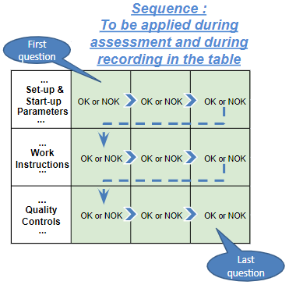
Silent Workstation observation for 10/15 min, to detect any potential Variability related to : - machine settings adjustment - operator activities - quality controls |  |  | StEDE3 Matrix Excellence Through Standards |  |  |  | EXISTING ? | DEPLOYED ? How were the users trained to apply this STANDARD ? ( including their Direct Manager if not the trainer ) | ENFORCED ? What is the Direct Manager of the users doing to ensure the strict and continuous EXECUTION of this STANDARD ?
 |  |  |  |  |  |  | Clear, Visible, Quantified, Doable. | Respected by users. Can be explained by users. | Audited by the Direct Manager on Genba at a frequency defined based on frequency of usage of standard.
 |  |  | For a given Process / Workstation : Are StANDARDS for… | … Set-up Parameters … |  | Parameters list, values and limits and necessary work instructions to set the machine/workstation up for production of the selected part number (to be compared with those used during the FDPR / IS) |  |  |  | 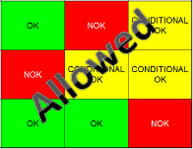
 |  |  |  | ... Work Instructions … |  | Instructions defining how to operate the station safely, to produce parts, and how to maintain the equipment. |  |  |  | 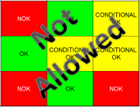
 |  |  |  | … Quality Controls … |  | Activities to control the quality of the operation or of the product after transformation to ensure only good parts are transferred to the next station |  |  |  | 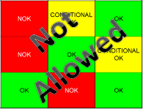

 | Conclusion :

Step 3 : Findings
StEDE3 Matrix Excellence Through Standards |  | EXISTING ? | DEPLOYED ? | ENFORCED ? |  | "Reduction of the variability in our processes, being production or administrative, is key to ensure the sustainability of any continuous improvement"
0 / 9 |  | Clear, Visible, Quantified, Doable. | Respected by users. Can be explained by users. | Audited by direct manager on Genba at a frequency defined based on frequency of usage of standard. | Category (Ex / Dep / Enf) | Findings and next steps |  |  | Owner | Date | Status | Is FMEA update required ? Yes / No | If "Yes", done date
For a given Process / Workstation : Are StANDARDS for… | ...Set-up Parameters … | 0 | 0 | 0 |  | Finding #1 : Next step :

 |  |  |  |  |  | Finding #2 : Next step :

 |  |  |  |  |  | Finding #3 : Next step :

 | ... Work Instructions … | 0 | 0 | 0 |  | Finding #1 : Next step :

 |  |  |  |  |  | Finding #2 : Next step :

 |  |  |  |  |  | Finding #3 : Next step :

 | ...Quality Controls … | 0 | 0 | 0 |  | Finding #1 : Next step :

 |  |  |  |  |  | Finding #2 : Next step :

 |  |  |  |  |  | Finding #3 : Next step :

 | VALEO signature |  |  |  |  |  | SUPPLIER signature

